Datos personales
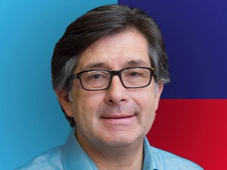

Nombres: | César
Apellidos: | Montúfar Mancheno
Facebook: | https://www.facebook.com/CesarMontufar1751
Twitter: | @CesarMontufar51
Descripción:

